Inserção Parceiros Datalake
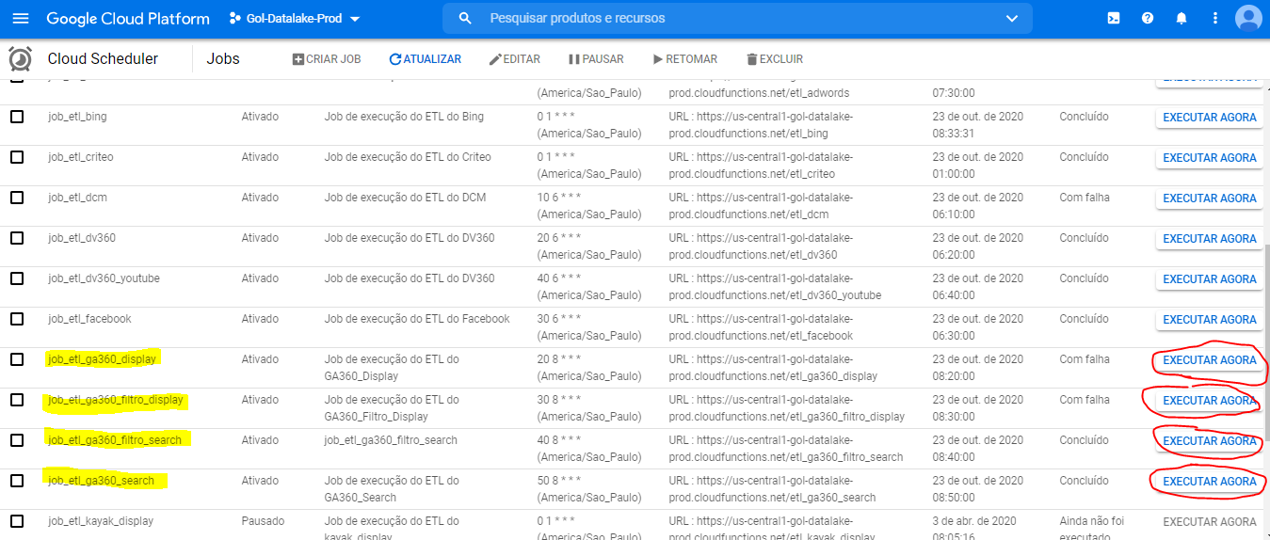
Tipo | Verificação
Destinatário | Interno
Objetivo | validar se os dados do bigquery estão de acordo com as ferramentas
Periodicidade | diário
Observações | --

Como fazer

Modelo de Atribuição
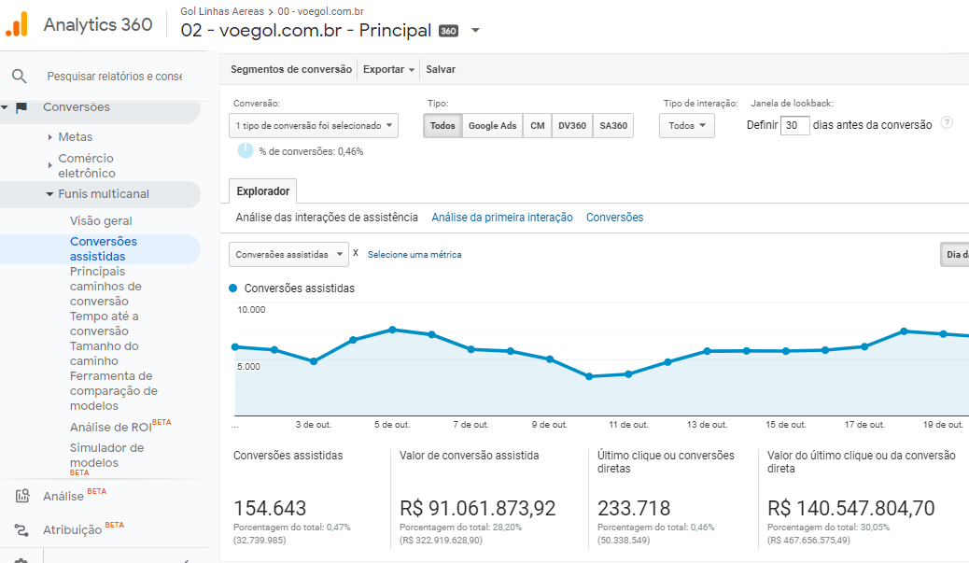
Tipo | Relatoria
Destinatário | Interno
Objetivo | comparação dos resultados em diferentes modelos de atribuição para verificar o desempenhos dos diferentes parceiros de mídia
Periodicidade | mensalmente (no final do mês)
Observações | utilizado para criar o plano de mídia

\\File-midia\midia$\Midia Digital\Mídia\2020\GOL\01. Relatórios\Modelos de atribuição
arquivo: GOL_Modelo de Atribuição

para a comparação de modelos:
selecionar o tipo de conversão apenas "transação" do comércio eletrônico
selecionar "grupo de canais padrão" como dimensão de agrupamento
lembrar de puxar todas as linhas do relatório
colocar os dados do mês inteiro vigente
baixar 1 relatório dos modelos "ultimo clique não direto vs. orientado a dados (dda) - janela de 7 dias
baixar 1 relatório dos modelos "ultimo clique não direto vs. orientado a dados (dda) - janela de 30 dias
baixar a base como amostragem (demora)
subir a base no arquivo e fazer um leve tratamento
atualizar as dinâmicas

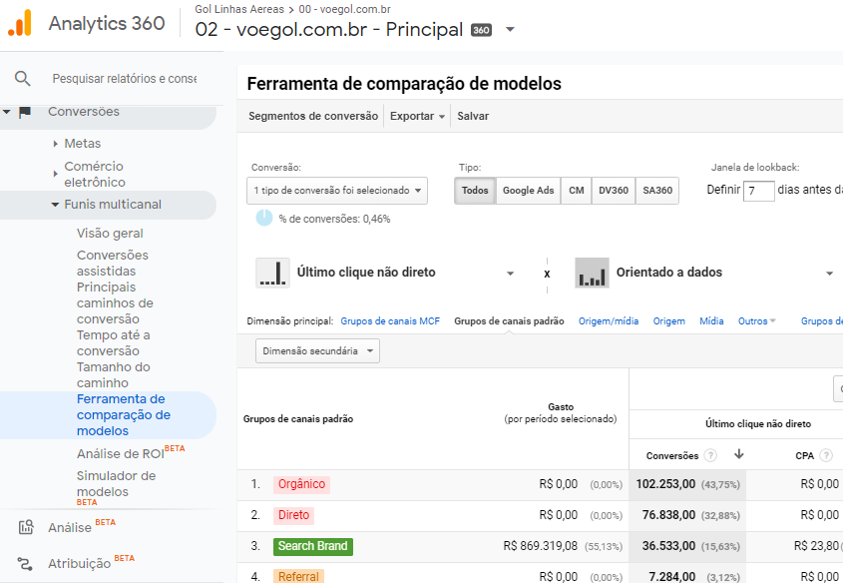

para a comparação de conversões assistidas:
selecionar o tipo de conversão apenas "transação" do comércio eletrônico
selecionar "grupo de canais padrão" como dimensão de agrupamento
lembrar de puxar todas as linhas do relatório
colocar os dados do mês inteiro vigente
baixar 1 relatório para a janela de 7 dias
baixar 1 relatório para a janela de 30 dias
baixar a base como amostragem (demora)
subir a base no arquivo e fazer um leve tratamento
atualizar as dinâmicas

